상품제안서
비상등줌인후레쉬+건전지세트 | 상품코드: S13707

 |  |  |  |  |  | 02-713-8555 | www.synergygift.co.kr
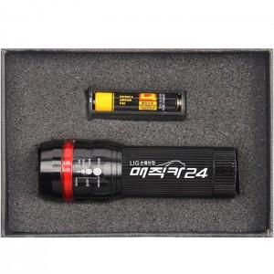 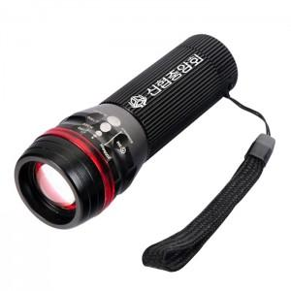 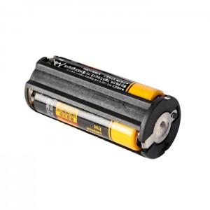

【상세/제작정보】 | 기본수량 미만 주문시 인쇄비 별도 발생. 스티커 및 레이저 인쇄 별도 상담.

【인쇄/포장옵션】 | 레이저 / 포장지포장

【공급단가】 | 수량 | 100~ | 500~ | 1,000~ | 3,000~
*VAT별도 | 단가 | 9,450원 | 9,100원 | 8,750원 | 8,400원

【상품 URL】 | https://www.synergygift.co.kr:443/src/goods_detail.php?gdno=4966

